Table 1
ОБОСНОВАНИЕ НАЧАЛЬНОЙ (МАКСИМАЛЬНОЙ) ЦЕНЫ КОНТРАКТА, ЦЕНЫ КОНТРАКТА, ЗАКЛЮЧАЕМОГО С ЕДИНСТВЕННЫМ ПОСТАВЩИКОМ (ПОДРЯДЧИКОМ, ИСПОЛНИТЕЛЕМ) |  |  |  |  |  |  |  |  | Определение однородности совокупности значений выявленных цен, используемых в расчете НМЦК (определение коэффициента вариации). *Совокупность значений, используемых в расчете, при определении НМЦК считается неоднородной, если коэффициент вариации цены превышает 33%
Основные характеристики объекта закупки |  | Объект закупки – поставка звукового оборудования |  |  |  |  |  |  | Расчет проведен в соответствии с требованиями пункта 3.19, 3.20, 3.20.1 Методических рекомендаций по применению методов определения начальной (максимальной) цены контракта, цены контракта, заключаемого с единственным поставщиком (подрядчиком, исполнителем), утвержденных Приказом Министерства экономического развития РФ от 2 октября 2013 г. № 567

Используемый метод определения начальной (максимальной) цены Контракта |  | Метод сопоставимых рыночных цен (анализа рынка)

 |  | Для определения начальной (максимальной) цены Контракта методом сопоставимых рыночных цен Заказчиком направлялись запросы о предоставлении ценовой информации поставщикам (подрядчикам, исполнителям), обладающим опытом поставок соответствующих товаров, работ, услуг. Полученная информация от потенциальных поставщиков (подрядчиков, исполнителей) приведена ниже.
№ п/п | Наименование товара, работы, услуги (Перечнь типов оборудования, подлежащих обслуживанию по конракту) | Ед. изм. | v - количеств о (объем) закупаемог о товара (работы, услуги) | Цена единицы товара, работы, услуги (ежемесячного тарифа за обслуживание единицы оборудования), руб. |  |  | <ц> - средняя арифметическая величина цены единицы товара, работы, услуги, рубли | Общая цена товара, работы, услуги (годовая стоимость), рубли | n - количество значений, используемых в расчете | <ц> - средняя арифметическая величина цены единицы товара, работы, услуги | среднее квадратичное отклонение | Коэффициент вариации V | Совокупность значений*

 |  |  |  | i - номер источника ценовой информации № 1 | i - номер источника ценовой информации № 2 | i - номер источника ценовой информации № 3
 |  |  |  | письмо от 20.08.2026 № 597 | письмо от 20.08.2026 № 25-06-0373 | письмо от 20.08.2026 № 260820/3

1 | Акустическая система | шт | 8 | 10,000.00 | 10,000.00 | 10,000.00 | 10,000.00 | 80,000.00 | 3 | 10000.00 | 0.00 | 0.00% | ОДНОРОДНОЕ
2 | Усилитель мощности | шт | 1 | 150,000.00 | 150,000.00 | 150,000.00 | 150,000.00 | 150,000.00 | 3 | 150000.00 | 0.00 | 0.00% | ОДНОРОДНОЕ
3 | Микшерный пульт | шт | 1 | 70,000.00 | 70,000.00 | 70,000.00 | 70,000.00 | 70,000.00 | 3 | 70000.00 | 0.00 | 0.00% | ОДНОРОДНОЕ
ИТОГО: |  |  |  |  |  |  |  | 300,000.00
 |  |  | Дата подготовки обоснования НМЦК: |  |  | 2026-08-25
Начальная (максимальная) цена контракта составляет 300 000 (триста тысяч ) рубль 00 копеек.
НМЦК методом сопоставимых рыночных цен (анализа рынка) определена по формуле: |  |  |  |  |  |  |  |  | Коэффициент вариации цены определен по формуле:
 | 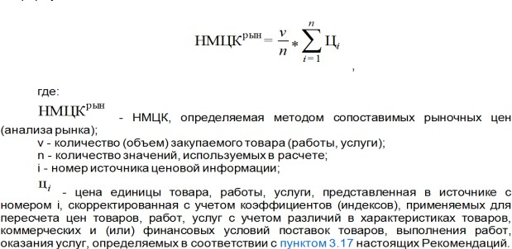 |  |  |  |  |  |  | 